prijslijst potten
 | Model (of gelijkwaardig) | Uitvoering | Model | Uitstraling | L | B | H | Wielen | Voorbeeld | Prijs/st ex.btw
1 | Nature's green, recycled, type: Rise | rechthoekig |  | hoogglans | 90 | 40 | 60 | ja | 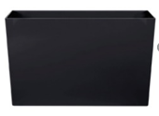 | € 0.00
2 |  | rond | cilinder | hoogglans |  | 50 | 50 | ja |  | € 0.00
3 |  | rond | vaas | hoogglans |  | 40 | 75 | ? | 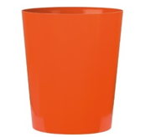 | € 0.00
4 | Bosco Vase Cemani Medium | rond | vaas | houtdecor |  | 46.5 | 90 | nee | 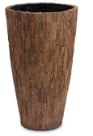 | € 0.00
5 | Bosco Bowl Cemani Medium | rond | bol | houtdecor |  | 70 | 56 | nee | 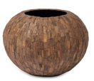 | € 0.00
6 | Bosco Bowl Cemani | rond | schaal | houtdecor |  | 43 | 22 | nee |  | € 0.00
7 | Grigio Terracotta | rond | pot | keramiek |  | 50 | 41 | nee | 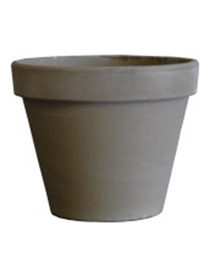 | € 0.00
8 |  |  |  |  |  | 40 | 34 | nee |  | € 0.00
9 |  |  |  |  |  | 31 | 25 | nee |  | € 0.00
 |  |  |  |  |  |  |  |  | Totaal | € 0.00 | € 0.00 | Gemiddeld

